Dashboard
Resumen de Casos de Prueba

Estado de Casos de Prueba
Total de Casos | 5
Pasaron | 0
Fallaron | 5
Pendientes | 0

Análisis de accesibilidad – Con
Problema detectado | Descripción | Evidencia
Ensure links have discernible text (textos no legibles) | El elemento no tiene atributo title. Modificación suguerida: El elemento está en orden de tabulación y no tiene texto accesible. | 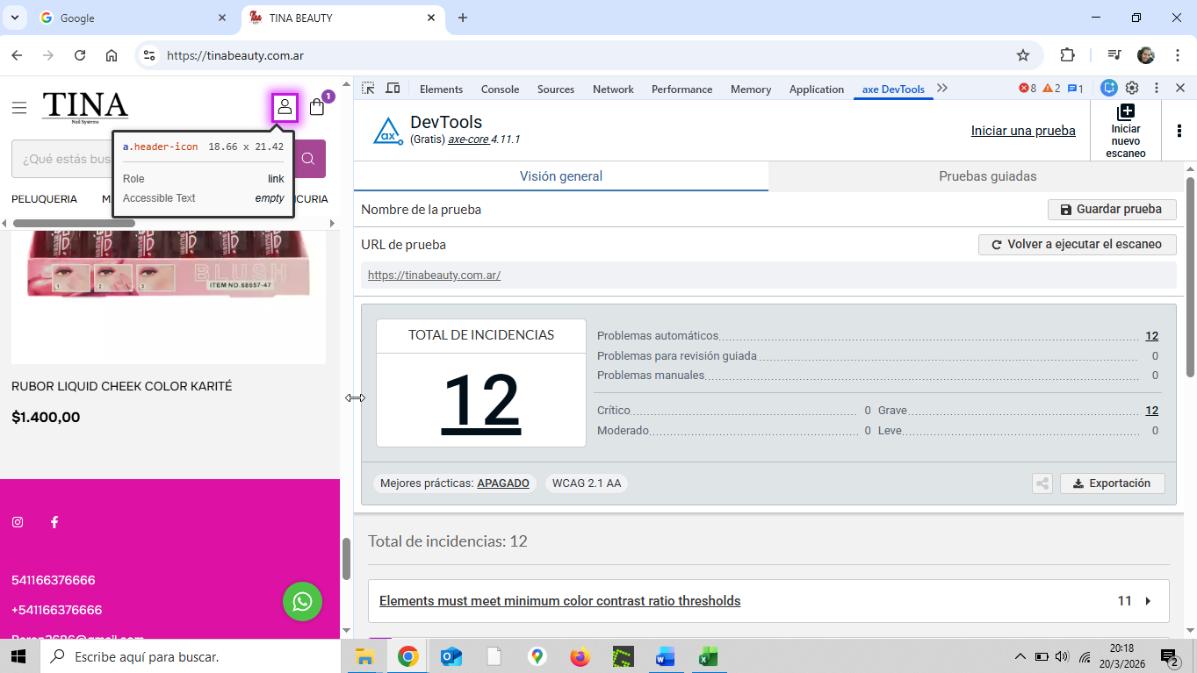

Elements must meet minimum color contrast ratio threshold | En este ejemplo, se recomienda modificar el contraste suguerido a una espectativa de of 4.5:1 | 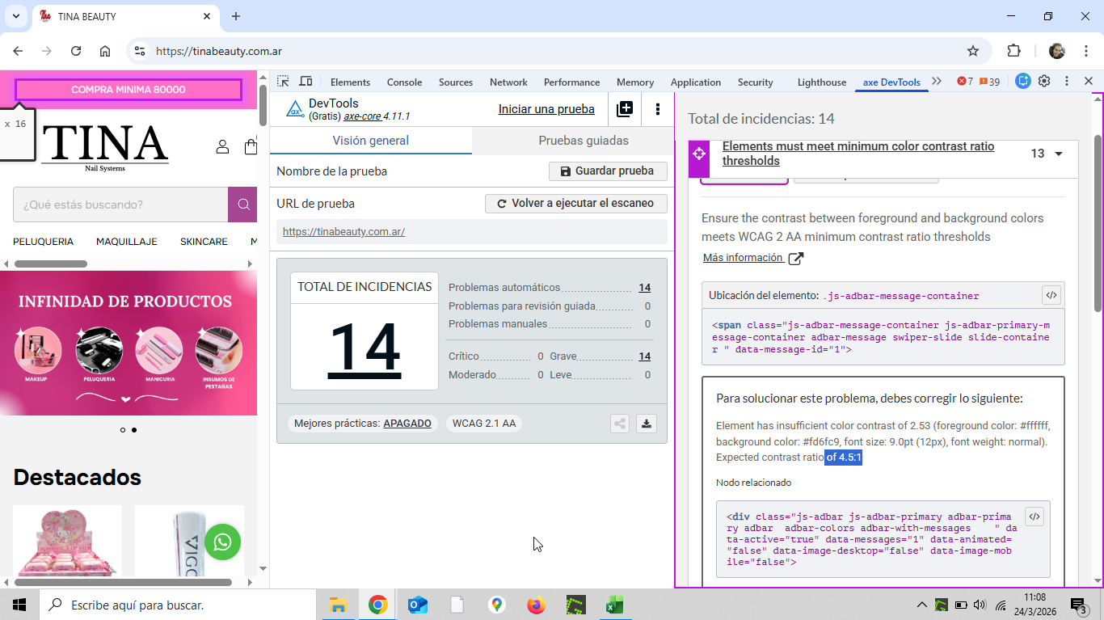

Elements must meet minimum color contrast ratio threshold | Otro ejemplo de contraste | 